1. CUTTING DOCKET
 |  |  |  |  |  |  |  |  |  |  |  |  | Mã số: |  | MER.QT-1.BM.4
 |  |  |  |  |  |  |  |  |  |  |  |  | Lần ban hành: |  | 01
 |  |  |  |  |  |  |  |  |  |  |  |  | Số trang |  | 03/03
 | BICH/ QUYNH 251
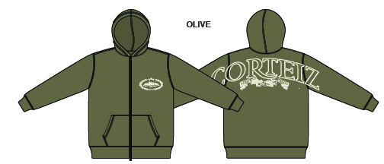
 | CUTTING DOCKET |  |  |  |  | THAM KHẢO CÁCH MAY: ÁO MẪU PROTO SAMPLE CRTZ-1160, SIZE L, MÀU OLIVE CHUYỂN CÙNG TÁC NGHIỆP 22.07.2024
 | JOB NUMBER: |  | C21 FW24 G2739
 | STYLE NUMBER: |  | CRTZ-1160
 | STYLE NAME : |  | SUPERIOR ROYALE ZIP HOODIE
 | SEASON: |  | FW24
 | TÊN HÀNG: |  | HOODIE |  |  |  |  |  | DROP: |  |  | DROP 5
 | NGÀY CẤP: |  |  |  |  |  |  |  | VẢI CHÍNH: |  |  | FLEECE_100%COTTON_OE20/2+CD8/1_420GSM_VTK5971-5B
 | NGÀY GIAO HÀNG: |  |  |  |  |  |  |  | THÀNH PHẦN VẢI: |  |  | 100% COTTON
 |  |  |  |  |  |  |  |  | KHỔ VẢI: |  |  | 182CM
 | Xí nghiệp: |  | UN-AVAILABLE |  |  |  |  |  | KHÁCH HÀNG: |  |  | CORTEIZ
 | XUẤT NGÀY

 |  | SKU | COLOR | SIZE: |  | XS | S | M | L | XL | XXL |  |  |  |  | TOTAL
 | ORDER CUT |  | OLIVE |  |  | 14 | 77 | 147 | 84 | 21 | 7 |  |  |  |  | 350
 | EXTRA (+/-) |  | OLIVE |  |  | -2 | -4 | -7 | -5 | -2 | 0 |  |  |  |  | -20
 | TRỪ (- )PHOTOSHOOT |  |  |  |  | -1 | -2 | -3 | -3 | -1 | -1 |  |  |  |  | -11
 | SHIPPING SAMPLE REQUIRED |  |  |  |  | 1 | 1 | 2 | 2 | 1 | 0 |  |  |  |  | 7
 | TOTAL : |  | OLIVE |  |  | 12 | 72 | 139 | 78 | 19 | 6 |  |  |  |  | 326

 | GRAND TOTAL: |  |  |  |  | 12 | 72 | 139 | 78 | 19 | 6 |  |  |  |  | 326

 | PHẦN A : VẢI |  | NCC TAHTONG
VẢI |  |  | VỊ TRÍ | MÀU | ĐVT | SỐ LƯỢNG ĐƠN HÀNG | ĐỊNH MỨC | SỐ LƯỢNG THEO ĐỊNH MỨC (NET) | LỖI VẢI (DEFECT) + ĐẦU KHÚC | SỐ LƯỢNG CẦN CẤP CHO TEST INHOUSE | SỐ LƯỢNG CẦN CẤP CHO TEST OUTSOURCE | SỐ LƯỢNG CẦN CẤP CHO TỔ CẮT (GROSS) | GHI CHÚ / CODE VẢI
OLIVE
1 | FLEECE_100%COTTON_OE20/2+CD8/1_420GSM_VTK5971-5B |  | VẢI CHÍNH | OLIVE | M | 326 | 1.26 | 410.8 | 28.55 | 3.00 | 0.00 | 440 | CTFW24P0361005A00K 3828 ÁNH A 172M CẤP TRIỆT TIÊU 3829 ÁNH A 270M CẤP ĐỦ CẮT ĐỒNG BỘ LÓT BY LÓT TRÊN 1 GARMENT
2 | RIB 2X2_16'S CM + 55D/OP_97/3_COTTON SPANDEX_445GSM_VTK6002-1 |  | BO TAY/BO LAI | OLIVE | M | 326 | 0.24 | 78.2 | 5.22 | 0.00 | 0.00 | 84 | CTFW24P0361006A00K 'DC3835 ÁNH A 75.6M CẤP TRIỆT TIÊU 'DC3835C ÁNH C: 9M CẤP ĐỦ-DÙNG ĐƯỢC MAIN ÁNH A. ĐỒNG BỘ LÓT RIN TRÊN 1 GARMENT |  |  |  | 84.6

 | PHẦN B : PHỤ LIỆU
PHỤ LIỆU |  |  |  |  | MÀU PHỤ LIỆU | CODE MÀU | MÀU VẢI |  | ĐVT | SỐ LƯỢNG ĐH | ĐỊNH MỨC | SỐ LƯỢNG THEO ĐM | HAO HỤT | SỐ LƯỢNG CẤP | GHI CHÚ
1 | CHỈ MAY CHÍNH 40/2 - VẮT SỔ , ĐÁNH BÔNG |  |  |  | OLIVE | GR10249 | OLIVE |  | CUỘN | 326 | 0.05 | 17.0 |  | 17
3 | NHÃN CHÍNH +SIZE |  |  |  | MULTY | MULTY | OLIVE |  | CUỘN | 326 | 1.00 | 326.0 |  | 326 | C21-0399
4 | NHÃN THÀNH PHẦN 100%COTTON PO# 00205 CRTZ_1160 |  |  |  | WHITE | WHITE | OLIVE |  | PCS | 326 | 1.00 | 326.0 |  | 326 | C21-0399
4 | DÂY KÉO GIỮA TRƯỚC RĂNG 5 |  |  |  | OLIVE | V5k96 | OLIVE |  | PCS | 326 | 1.00 | 326.0 |  | 326 | C21-0405

 | PHẦN C : PHỤ LIỆU ĐÓNG GÓI
PHỤ LIỆU |  |  |  |  | MÀU PHỤ LIỆU | CODE MÀU | MÀU VẢI |  | ĐVT | SỐ LƯỢNG ĐH | ĐỊNH MỨC | SỐ LƯỢNG THEO ĐM | HAO HỤT | SỐ LƯỢNG CẤP | GHI CHÚ
1 | POLYBAG MAINLINE 370mm X 470mm |  |  |  | CLEAR | CLEAR | OLIVE |  | PCS | 326 | 1.00 | 326 |  | 326 | C21-0401
2 | POLYBAG STICKER 2” (L) x 1” (W) |  |  |  | WHITE | WHITE | OLIVE |  | PCS | 326 | 1.00 | 326 |  | 326 | C21-0400
3 | GIẤY CHỐNG ẨM |  |  |  | WHITE | WHITE | OLIVE |  | PCS | 326 | 1.00 | 326 |  | 326
4 | BAO LỚN (100CMX120CM) |  |  |  | CLEAR | CLEAR | OLIVE |  | PCS | 326 | 0.08 | 27 |  | 28
5 | LÓT THÙNG |  |  |  | NATURAL | NATURAL | OLIVE |  | PCS | 326 | 0.17 | 54 |  | 55
6 | THÙNG CARTON |  |  |  | NATURAL | NATURAL | OLIVE |  | PCS | 326 | 0.08 | 27 |  | 28

 | PHẦN D : IN / THÊU / WASH |  |  |  |  |  |  |  | PHẦN E : HÌNH
1 | IN : | IN BTP THÂN TRƯỚC TRÁI + THÂN SAU TRÀN 2 TAY
 | CHẤT LƯỢNG VÀ KÍCH THƯỚC
 | MÀU VẢI |  | DUYỆT HÌNH INTHEO
 | OLIVE |  | DUYỆT CHẤT LƯỢNG, MÀU SẮC HÌNH IN NHƯ ÁO MẪU CRTZ-1160, SIZE L, MÀU OLIVE CHUYỂN KÈM TÁC NGHIỆP 22.07.24

 | ĐỊNH VỊ HÌNH IN THÂN TRƯỚC
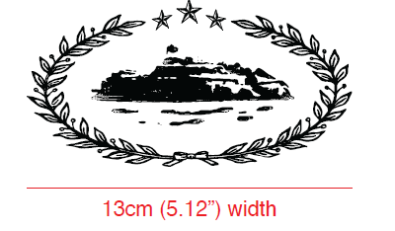
 |  |  | XS | S | M | L | XL | XXL
 | KÍCH THƯỚC |  | W: 5.12"
 | ĐỊNH VỊ HÌNH IN: TỪ ĐỈNH VAI XUỐNG |  | 7" | 7" | 7" | 7" | 7" | 7"
 | ĐỊNH VỊ HÌNH IN: TỪ GIỮA TRƯỚC VÀO |  | 2.25" | 2.25" | 2.25" | 2.25" | 2.25" | 2.25"

 | ĐỊNH VỊ HÌNH IN THÂN SAU: IN TRÀNG QUA 2 TAY - RÁP TAY TRƯỚC KHI CHUYỂN QUA IN

 |  |  | XS | S | M | L | XL | XXL
 | KÍCH THƯỚC |  | W: 26"
 | ĐỊNH VỊ HÌNH IN: TỪ GIỮA CỔ SAU XUỐNG |  | 2.5" | 2.5" | 2.5" | 2.5" | 2.5" | 2.5" |  |  | 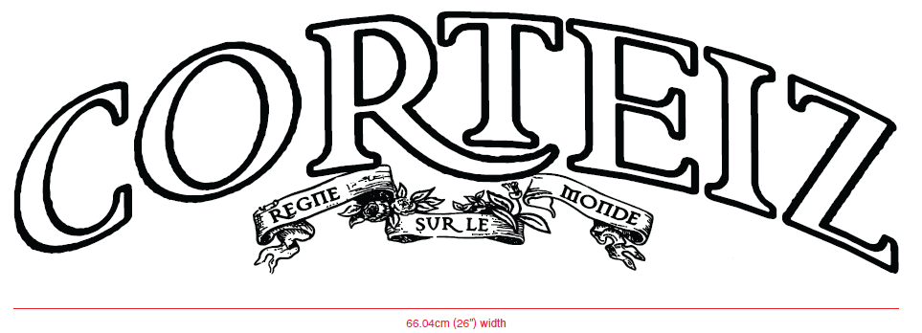

2 | THÊU : | KHÔNG THÊU

3 | WASH: | GARMENT WASH
 | MÀU VẢI |  | DUYỆT HÌNH THÊU THEO
 | OLIVE |  | WASH ĐỂ CẢI THIỆN CO RÚT CỦA VẢI, KHÔNG LÀM MỀM, GIỐNG NHƯ HANDFEEL TRƯỚC WASH. FOLLOW HANDFEEL THEO ÁO MẪU CRTZ-1162-BROWN ĐÃ CHUYỂN

 | PHẦN F: LƯU Ý
1 | -CÁCH MAY THEO NHƯ TÀI LIỆU ĐÍNH KÈM
2 | -CÁCH GẮN NHÃN PHẢI NHƯ TÀI LIỆU YÊU CẦU
3 | -SỐ LƯỢNG NHÃN SIZE NHƯ SAU :
 | SIZE | XS | S | M | L | XL | XXL | TOTAL
 | SỐ LƯỢNG | 12 | 72 | 139 | 78 | 19 | 6 | 326
3 | -SỐ LƯỢNG DÂY KÉO NHƯ SAU :
 | SIZE | XS - 54.5CM | S - 57CM | M - 59CM | L -61.5CM | XL - 63.5CM | XXL - 66CM | TOTAL
 | SỐ LƯỢNG | 12 | 72 | 139 | 78 | 19 | 6 | 326

 | LƯU Ý: BỌC ĐẦU DÂY KÉO KHI GỬI WASH

2. TRIM CARD
JOB NUMBER: | C21 FW24 G2739
STYLE NUMBER: | CRTZ-1160
STYLE NAME : | SUPERIOR ROYALE ZIP HOODIE
 | OLIVE
VẢI CHÍNH | OLIVE
THÀNH PHẦN | FLEECE_100%COTTON_OE20/2+CD8/1_420GSM_VTK5971-5B
VẢI CHÍNH
RIB 2X2_16'S CM + 55D/OP_97/3_COTTON SPANDEX_445GSM_VTK6002-1 | OLIVE
BO TAY/BO LAI
CHỈ | OLIVE
CHỈ MAY CHÍNH 40/2 - VẮT SỔ , ĐÁNH BÔNG | GR10249
NHÃN CHÍNH +SIZE | MULTY
GẬP ĐÔI, MAY VÀO ĐƯỜNG TRA GIỮA CỔ SAU | 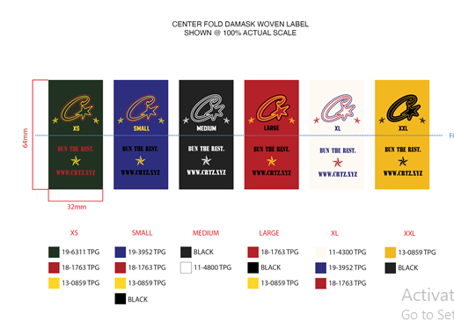
NHÃN THÀNH PHẦN 100%COTTON PO# 00205 CRTZ_1160 | WHITE
MAY TẠI SƯỜN TRÁI NGƯỜI MẶC, TỪ MÉP LAI LÊN 9CM
DÂY KÉO GIỮA TRƯỚC RĂNG 5 | OLIVE
TẠI GIỮA TRƯỚC

POLYBAG MAINLINE 370mm X 470mm
KHÔNG CÓ CHỮ HMP | 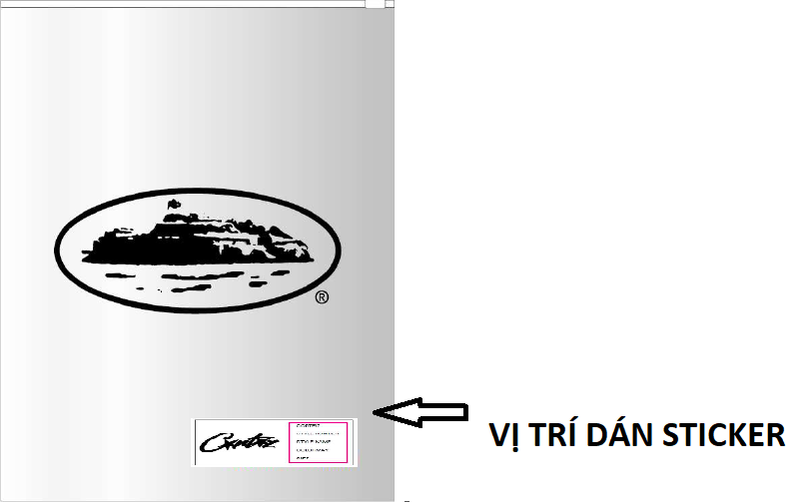
POLYBAG STICKER 2” (L) x 1” (W)
DÁN TẠI GÓC PHẢI BÊN DƯỚI MẶT TRƯỚC BAO POLYBAG | 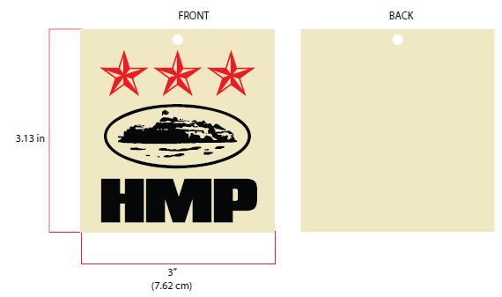 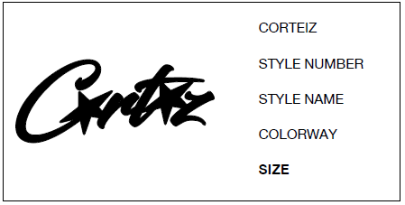
BAO LỚN (100CMX120CM) | CLEAR

GIẤY CHỐNG ẨM | WHITE

LÓT THÙNG | NATURAL
LÓT BÊN TRONG THÙNG
THÙNG CARTON | NATURAL

 |  | PO C21-0361 DỰ KIẾN 15-07 VỀ
 |  | PO C21-0361 DỰ KIẾN 15-07 VỀ

